Arkusz2 (2)
i | x i | w i | F(x)=ax^5+bx^4+cx^3+dx^2+ex+f
 | -1.5 | 1 | 1
0 | -1 | 3 | 3
 | w i | F(x)=ax^5+bx^4+cx^3+dx^2+ex+f
-1.5 | 1 | 1
-1 | 3 | 3
-0.5 | 1 | 1
0 | 1 | 1
0.5 | -1 | -1
1 | 5 | 5
 | -0.5 | 1 | 1
1 | 0 | 1 | 1
 | 0.5 | -1 | -1
2 | 1 | 5 | 5

A | B | C | D | E | F
-7.59375 | 5.0625 | -3.375 | 2.25 | -1.5 | 1 | 1
-1 | 1 | -1 | 1 | -1 | 1 | 3
-0.03125 | 0.0625 | -0.125 | 0.25 | -0.5 | 1 | 1
0 | 0 | 0 | 0 | 0 | 1 | 1
0.03125 | 0.0625 | 0.125 | 0.25 | 0.5 | 1 | -1
1 | 1 | 1 | 1 | 1 | 1 | 5

6.4 | A
9.3333333333 | B
-4 | C
-6.3333333333 | D
-1.4 | E
1 | F

SKŁADNIKI RESZTOWE - WYJŚCIE

Obserwacja | Przewidywane Y | Składniki resztowe
1 | 0 | -1
2 | -0.5 | 0.5
3 | 0.5 | 0.5

Arkusz0
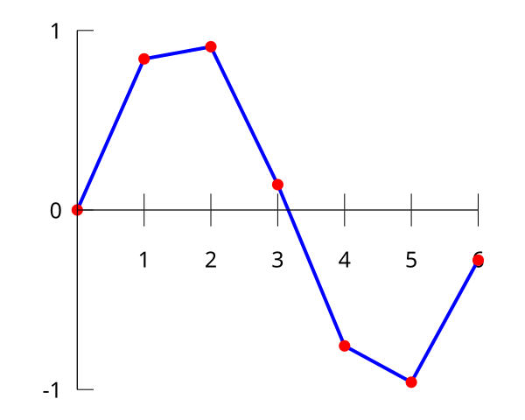
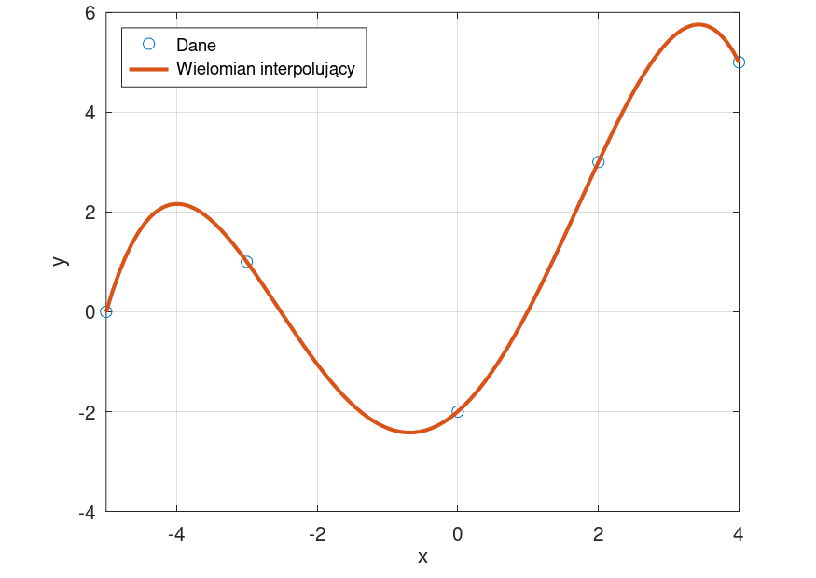

Arkusz1
 | w i | F(x)=x+2
0 |  | 2
1 | 3 | 3
2 |  | 4
3 | 5 | 5
4 |  | 6
i | xi | w i | F(x)=x+2
 | 0 |  | 2
0 | 1 | 3 | 3
 | 2 |  | 4
1 | 3 | 5 | 5
 | 4 |  | 6

Arkusz3
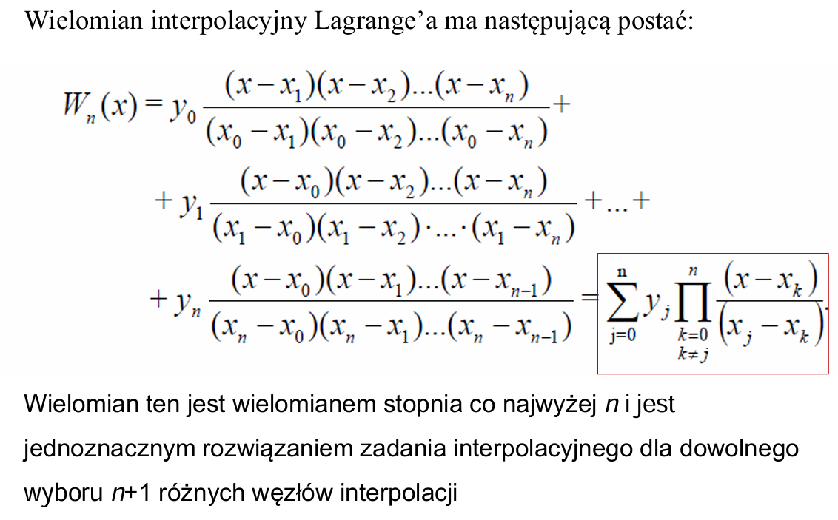
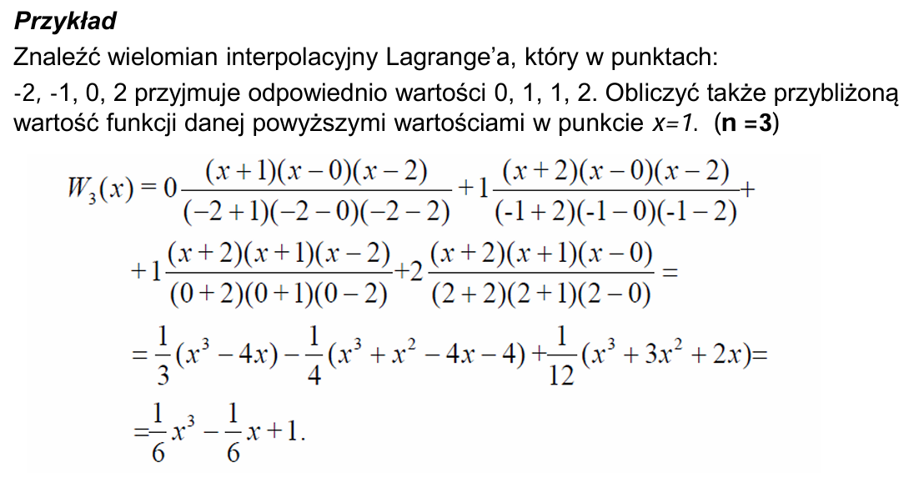
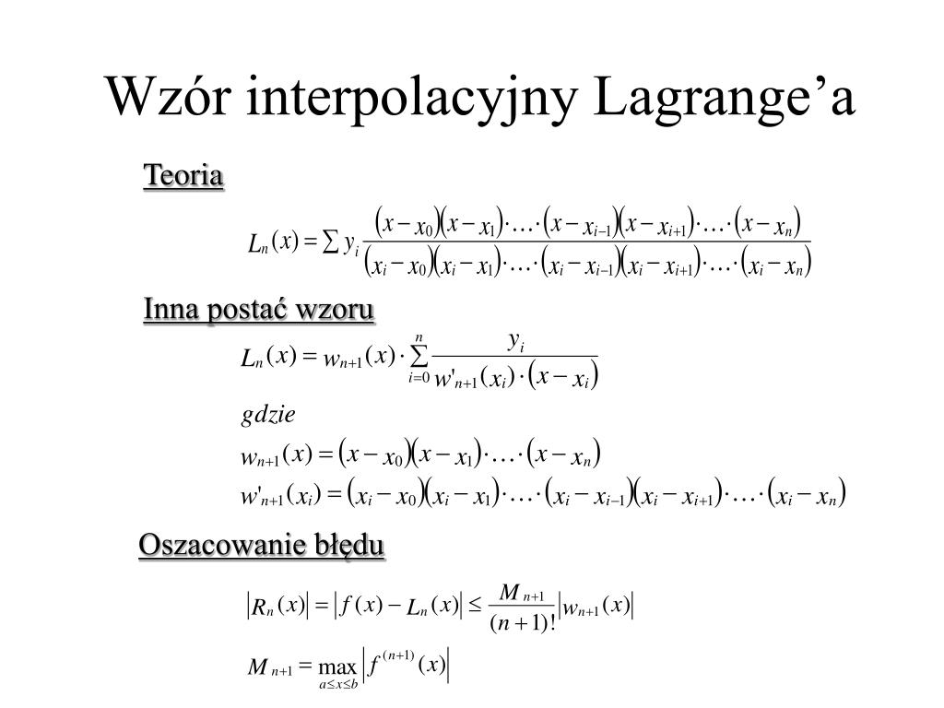
i | x i | w i

0 | -1 | 2
1 | 0 | 1
2 | 1 | 3

Arkusz4
i | x i | w i

0 | -1 | 2
1 | 0 | 1
2 | 1 | 3

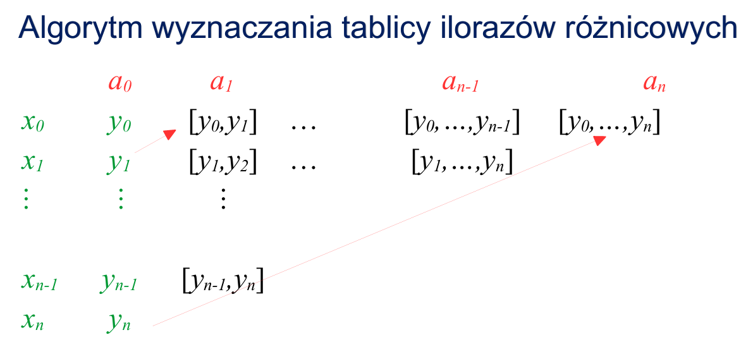
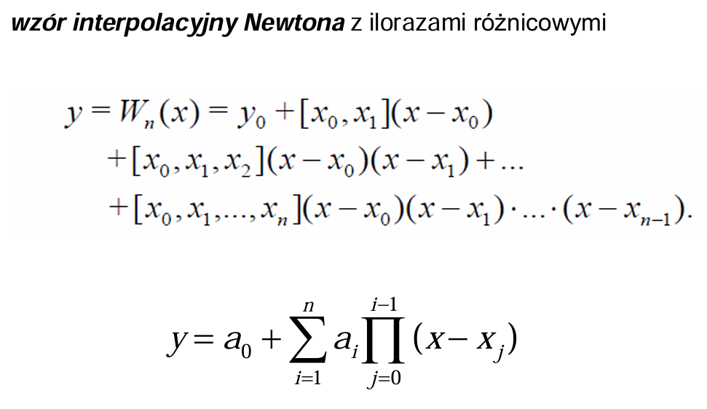

SKŁADNIKI RESZTOWE - WYJŚCIE

Obserwacja | Przewidywane Y | Składniki resztowe
1 | 0 | -1
2 | -0.5 | 0.5
3 | 0.5 | 0.5

Arkusz5


Arkusz2
 | w i | F(x)=1,5x^5+0,5x^4+1
-1.5 | 1 | 8.59375
-1 | 3 | -1
-0.5 | 1 | -0.25
0 | 1 | 1
0.5 | -1 | 2.75
1 | 5 | 5
i | x i | w i | F(x)=1,5x^5+0,5x^4+1
 | -1.5 | 1 | 8.59375
0 | -1 | 3 | -1
 | -0.5 | 1 | -0.25
1 | 0 | 1 | 1
 | 0.5 | -1 | 2.75
2 | 1 | 5 | 5

A | B | C
-1 | 1 | 1 | 3
0 | 0 | 1 | 1
1 | 1 | 1 | 5

A*X = b / *A ^-1
X = A^-1 *b
1
3
1

SKŁADNIKI RESZTOWE - WYJŚCIE

Obserwacja | Przewidywane Y | Składniki resztowe
1 | 0 | -1
2 | -0.5 | 0.5
3 | 0.5 | 0.5

